关系图
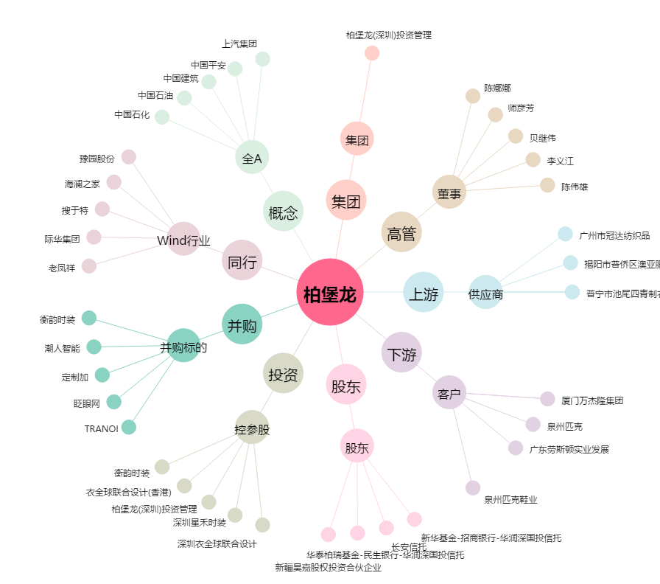
柏堡龙[002776.SZ] - 关系概览图

